Sheet4
특수검진 기록지 이학적검사 체크 검사항목

이학적검사 분류 | 검사항목 | 검사코드 | 비고
청진(분진류_폐기능) | (임상진찰)호흡기계 | OY013
이경(소음 관련) | (임상진찰)이비인후계,귓병 | OY012
이경(소음 관련) | (임상진찰)귓 병 | OY018
진찰(눈 피부 치과 ) | (임상진찰)눈 | OY016
진찰(눈 피부 치과 ) | (임상진찰)피부 | OY017
진찰(기타_진동) | (임상진찰)진동각 | OY030 | "진찰(기타: )"란에 " 악력 외" 표기
진찰(기타_진동) | (임상진찰)통각 | OY0301 | "진찰(기타: )"란에 " 악력 외" 표기
진찰(기타_진동) | (임상진찰)손톱압박검사 | OY0302 | "진찰(기타: )"란에 " 악력 외" 표기
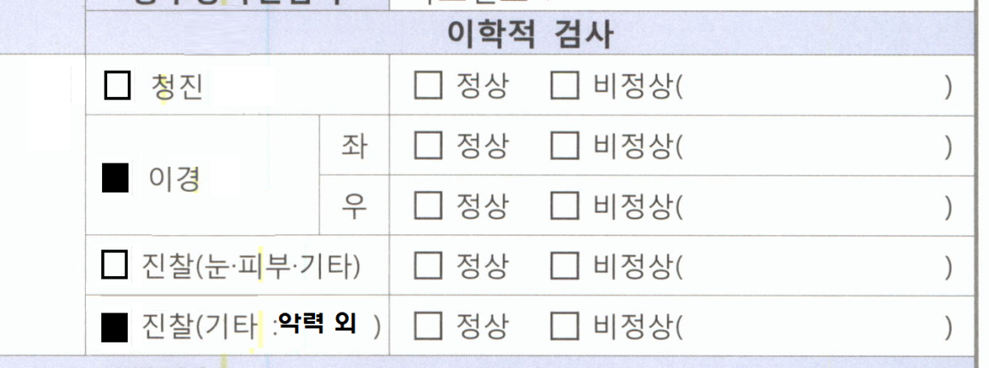

특수건강기록지의 이학적검사에서 이학적검사분류의 해당 검사코드가 들어가는경우 체크박스(□)에 "■" 마킹 되도록 요청드립니다. "진찰(기타: )"는 기본값으로 항상 "■"표시되도록 해주시고 "진동"관련항목에는 "진찰(기타: 악력 외)" 표기 요청 드립니다.

